Sheet1
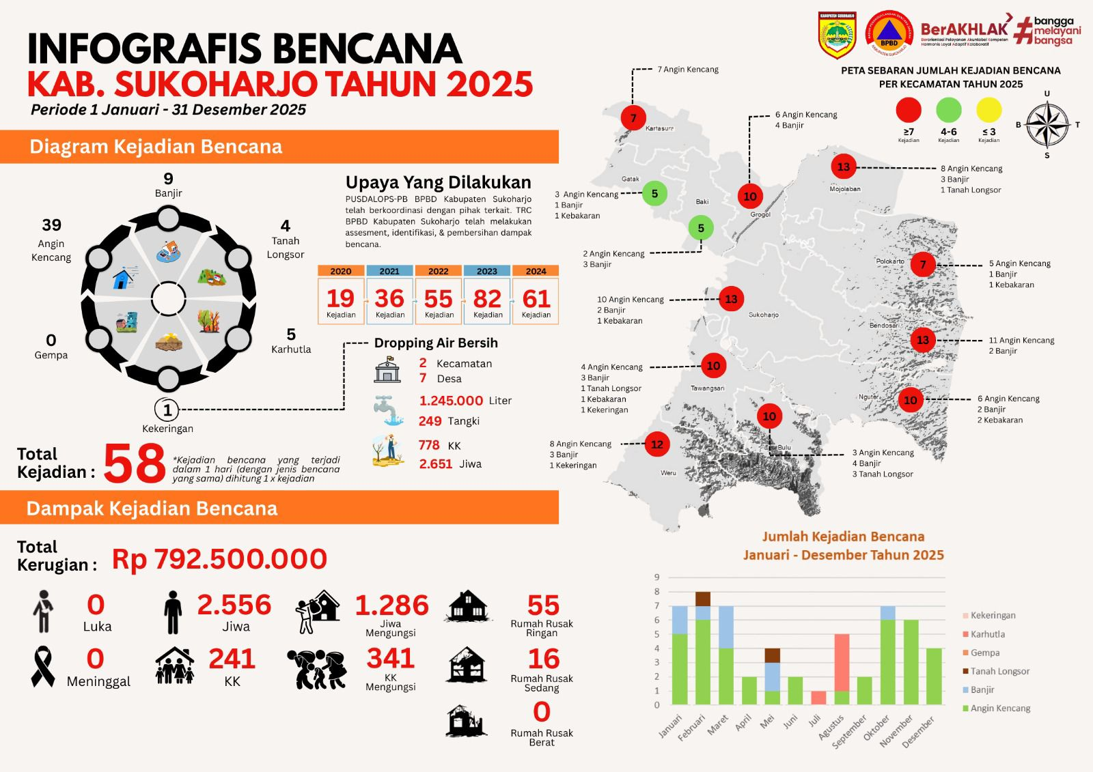
REKAPITULASI BENCANA TAHUN 2025
REKAP BENCANA SAMPAI BULAN INI
1 | ANGIN KENCANG | 39 | KEJADIAN
2 | BANJIR | 9 | KEJADIAN
3 | TANAH LONGSOR | 4 | KEJADIAN
4 | GEMPA | 0 | KEJADIAN
5 | KARHUTLA | 5 | KEJADIAN
6 | KEKERINGAN | 1 | KEJADIAN
 | TOTAL | 58
KERUSAKAN RUMAH
1 | RUSAK RINGAN | 55 | UNIT RUMAH
2 | RUSAK SEDANG | 16 | UNIT RUMAH
3 | RUSAK BERAT | 1 | UNIT RUMAH

KORBAN JIWA
1 | LUKA LUKA | 0 | ORANG
2 | MENINGGAL DUNIA | 0 | ORANG

JML JIWA YANG TERDAMPAK
1 | JUMLAH JIWA | 2,556 | ORANG
2 | JUMLAG KK | 241 | ORANG
3 | JUMLAG BALITA | 0 | ORANG

MENGUNGSI
1 | KK | 341 | KK
2 | JIWA | 1,286 | JIWA

PERKIRAAN JUMLAH KERUGIAN |  | 792,500,000

